Сводные данные по бюджету време
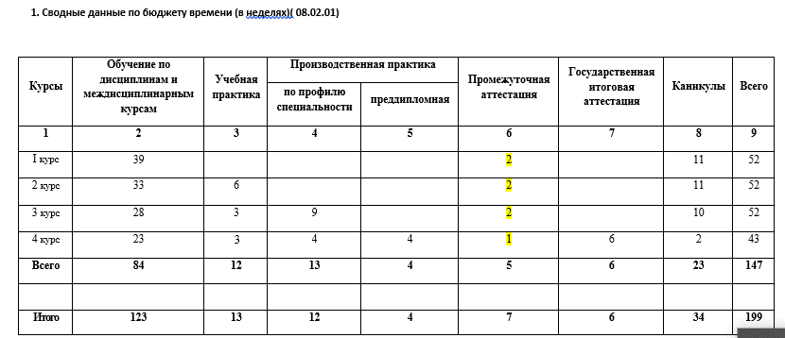
2. СВОДНЫЕ ДАННЫЕ ПО БЮДЖЕТУ ВРЕМЕНИ (В НЕДЕЛЯХ)
Курс | Обучение по дисциплинам и междисциплинарным курсам |  |  |  |  |  | Промежуточная аттестация |  |  | Практики |  |  |  |  |  |  |  |  | ГИА
 |  |  |  |  |  |  |  |  |  | Учебная практика |  |  | Производственная практика (по профилю специальности) |  |  | Производственная практика (преддипломная) |  |  | Подготовка | Проведение | Каникулы | Всего
 | Всего |  | 1 сем |  | 2 сем |  | Всего | 1 сем | 2 сем | Всего | 1 сем | 2 сем | Всего | 1 сем | 2 сем | Всего | 1 сем | 2 сем
 | нед. | час. | нед. | час. | нед. | час. | нед. | нед. | нед. | нед. | нед. | нед. | нед. | нед. | нед. | нед. | нед. | нед.
1 | 2 | 3 | 4 | 5 | 6 | 7 | 8 | 9 | 10 | 11 | 12 | 13 | 14 | 15 | 16 | 17 | 18 | 19 | 20 | 21 | 22 | 23
I | 41 | 1394 | 17 | 578 | 24 | 816 |  |  |  |  |  |  |  |  |  |  |  |  |  |  | 11 | 52
II | 33 | 1188 | 16 | 576 | 17 | 612 | 2 | 1 | 1 | 6 |  | 6 |  |  |  |  |  |  |  |  | 11 | 52
III | 28 | 1008 | 13 | 468 | 15 | 540 | 2 | 1 | 1 |  |  |  | 12 | 3 | 9 |  |  |  |  |  | 10 | 52
IV | 23 | 828 | 12 | 432 | 11 | 396 | 1 | 1 | 0 | 3 | 2 | 1 | 4 | 2 | 2 | 4 |  | 4 | 4 | 2 | 2 | 43
Всего | 125 | 4418 | 58 | 2054 | 67 | 2364 | 5 | 3 | 2 | 9 | 2 | 7 | 16 | 5 | 11 | 4 |  | 4 | 4 | 2 | 34 | 199

 |  |  | на 4 курсе во 2 семестре сессия не заложена (хотя есть экзамен по мдк+3 экз по пм)

